Anweisungen STS
Bestellungsformular Aussenjalousien - Anweisungen

Produkt-Abkürzung 2
Abkürzung | Bezeichnung | Bemerkung
STS | SELBSTTRAGENDE JALOUSIE STS, ALUMINIUM

Lamelle-Typ
Abkürzung | Bezeichnung | Bemerkung
C80 | Cetta 80
C802 | Cetta 80, Unterschiene wendet mit
C65 | Cetta 65
C652 | Cetta 65, Unterschiene wendet mit
Z90 | Zetta 90
Z902 | Zetta 90, Unterschiene wendet mit
Z70 | Zetta 70
Z702 | Zetta 70, Unterschiene wendet mit
S90 | Setta 90
S902 | Setta 90, Unterschiene wendet mit
S65 | Setta 65,
S652 | Setta 65, Unterschiene wendet mit
C80F | Cetta 80 Flexi
C80F2 | Cetta 80 Flexi, Unterschiene wendet mit
C60F | Cetta 60 Flexi
C60F2 | Cetta 60 Flexi, Unterschiene wendet mit
C100F | Cetta 100 Flexi
C100F2 | Cetta 100 Flexi, Unterschiene wendet mit

Lamelle-Farbe
Abkürzung | Bezeichnung | Bemerkung
1015 | hellelfenbein
1019 | grau-beige
7016S | anthrazitgrau Struktur
7016 | anthrazitgrau
7022 | umbragrau
7035 | lichtgrau
7038 | achatgrau
7039 | quarzgrau
7048 | perlmausgrau
8014 | sepiabraun
8019 | Grau braun
9005 | tiefschwarz
9006S | weißaluminium Struktur
9006 | weißaluminium
9007 | graualuminium
9010 | reinweiß
9016 | verkehrsweiß
VSR 780 | bronze VSR 780
YW359F | schwarz metallic
3004 | purpurrot | nach Absprache - anderer Liefertermin
7021 | schwarzgrau | nach Absprache - anderer Liefertermin
DB 702 | grau DB 702 | nach Absprache - anderer Liefertermin
DB 703 | dunkelgrau DB 703 | nach Absprache - anderer Liefertermin
W210 | Goldeiche Struktur | nach Absprache - anderer Liefertermin
X | ANDERE | nach Absprache - anderer Liefertermin

Leiterkordel-Typ
Abkürzung | Bezeichnung | Bemerkung
BDUOSLIM | ZENTR. SLIM DUO ÖSEN, SCHWARZ | Stanzung in der Lamellenachse + Schutzclip
DUOSLIM | ZENTR. SLIM DUO ÖSEN, GRAU | Stanzung in der Lamellenachse + Schutzclip | BDUOSLIM - CENTR SLIM DUO VLOŽKY,BLACK | BDUO - CENTR,DUO,BLACK | BLTSLIMST - EXCENTR SLIM STANDARD,LT,BLACK
BSLIM | ZENTR. SLIM ÖSEN, SCHWARZ | Stanzung in der Lamellenachse + Schutzclip | DUOSLIM - CENTR SLIM DUO VLOŽKY,GREY | DUO - CENTR,DUO,GREY | 0LTSLIMST - EXCENTR SLIM STANDARD,LT,GREY
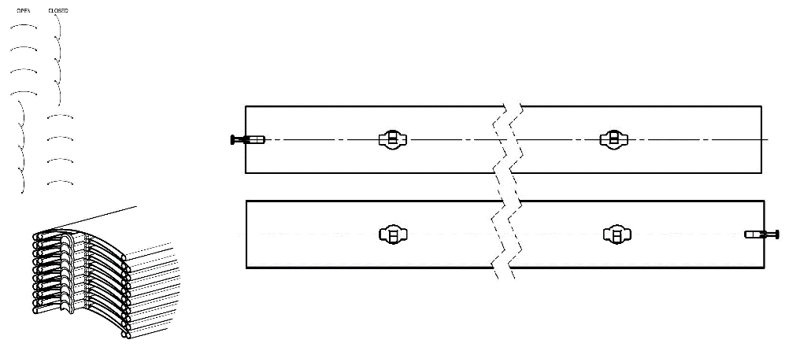
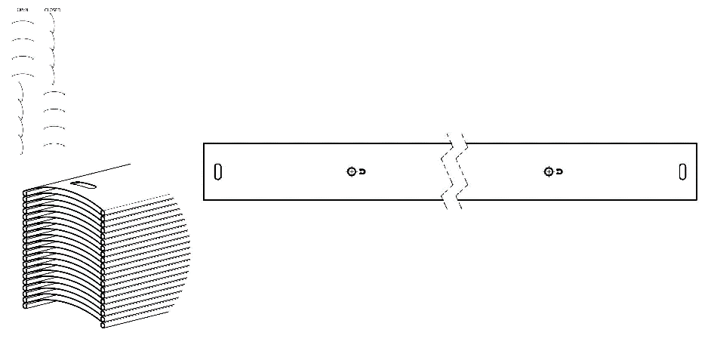
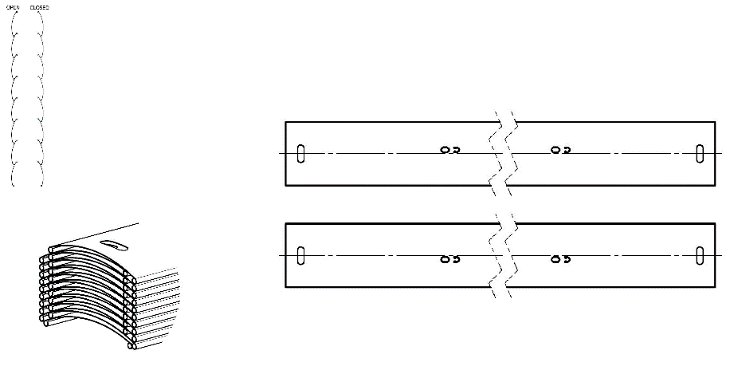
SLIM | ZENTR. SLIM ÖSEN, GRAU | Stanzung in der Lamellenachse + Schutzclip
BLTSLIM | ZENTR. SLIM ÖSEN, LT, SCHWARZ | Stanzung in der Lamellenachse + Schutzclip
0LTSLIM | ZENTR. SLIM ÖSEN, LT, GRAU | Stanzung in der Lamellenachse + Schutzclip
BST | ZENTR., SCHWARZ | Stanzung in der Lamellenachse
BDUO | ZENTR., DUO, SCHWARZ | Stanzung in der Lamellenachse
DUO | ZENTR., DUO, GRAU | Stanzung in der Lamellenachse
ST | ZENTR., GRAU | Stanzung in der Lamellenachse
BLT | ZENTR., LT, SCHWARZ | Stanzung in der Lamellenachse
0LT | ZENTR., LT, GRAU | Stanzung in der Lamellenachse
BDUOSLIMST | EXZENTR. SLIM DUO STANDARD, SCHWARZ | Stanzung außer Lamellenachse, nur für Cetta 80
DUOSLIMST | EXZENTR. SLIM DUO STANDARD, GRAU | Stanzung außer Lamellenachse, nur für Cetta 80
BSLIMST | EXZENTR. SLIM STANDARD, SCHWARZ | Stanzung außer Lamellenachse, nur für Cetta 80
SLIMST | EXZENTR. SLIM STANDARD, GRAU | Stanzung außer Lamellenachse, nur für Cetta 80
BLTSLIMST | EXZENTR. SLIM STANDARD, LT, SCHWARZ | Stanzung außer Lamellenachse, nur für Cetta 80
0LTSLIMST | EXZENTR. SLIM STANDARD, LT, GRAU | Stanzung außer Lamellenachse, nur für Cetta 80 | BSLIM - CENTR SLIM VLOŽKY,BLACK | BLT - CENTR,LT,BLACK | BSLIMST - EXCENTR SLIM STANDARD,BLACK
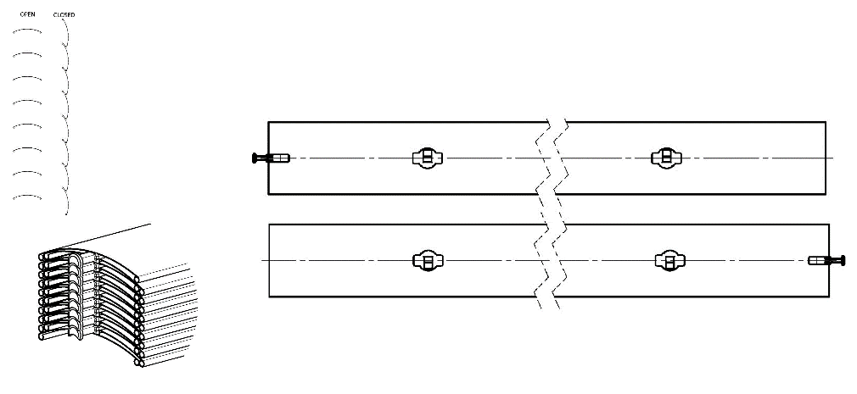
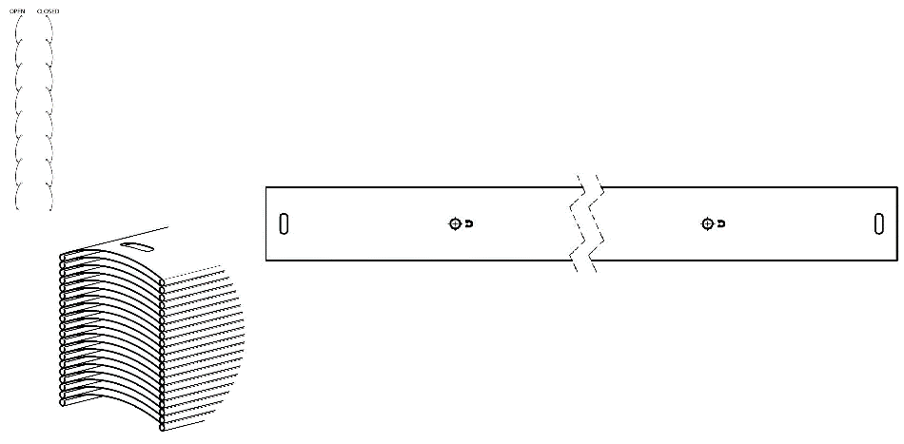
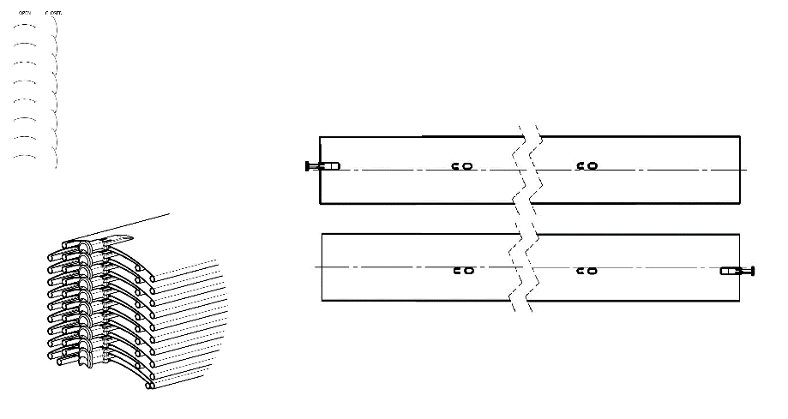
Gekoppelten Anlagen - Folge
Abkürzung | Bezeichnung | Bemerkung
0 | ist nicht gekoppelt
1/2 | 1. gekoppelt von 2
2/2 | 2. gekoppelt von 2

Betätigungs-Position
Abkürzung | Bezeichnung | Bemerkung
S | Mitte
L | links
P | rechts
0 | nicht
 |  |  | BST - CENTR,BLACK | BDUOSLIMST - EXCENTR SLIM DUO STANDARD,BLACK
Betätigungs-Art |  |  | ST - CENTR,GREY | DUOSLIMST - EXCENTR SLIM DUO STANDARD,GREY
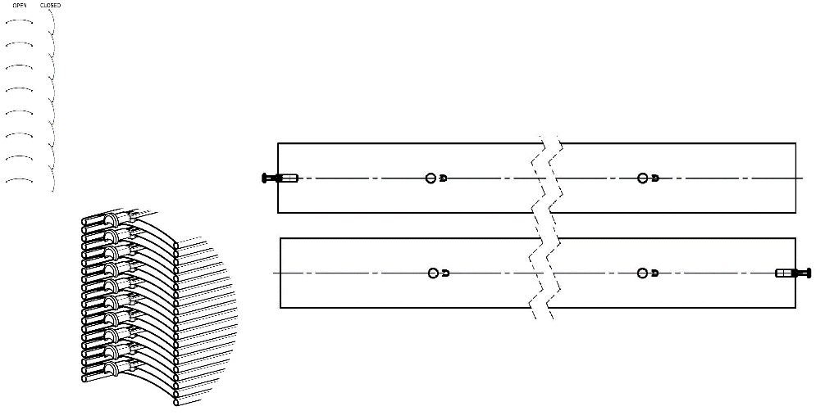
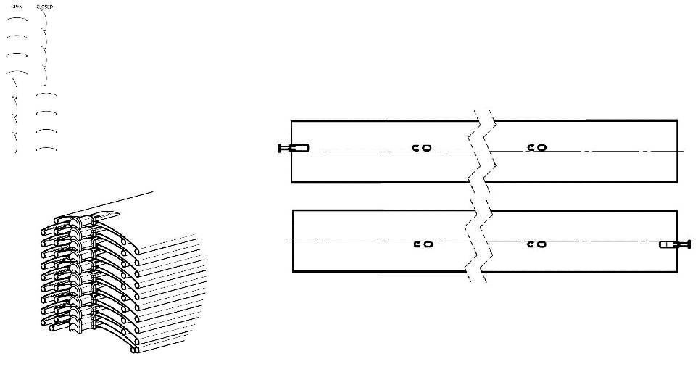
Abkürzung | Bezeichnung | Bemerkung
G | Motor Geiger (automatisch)
S | Motor Somfy WT (automatisch)
S2 | Motor Somfy iO (automatisch)
S3 | Motor Somfy WT Protect (automatisch)
GAIR | MOTOR Geiger AIR (automatisch)
M6 | MOTOR Somfy WT 6 Nm bis 10 m2
M10 | MOTOR Somfy WT 10 Nm bis 16 m2
G3 | MOTOR Geiger 3 Nm bis 7 m2
G6 | MOTOR Geiger 6 Nm bis 13 m2
G10 | MOTOR Geiger 10 Nm bis 21 m2
G6AIR | MOTOR Geiger AIR 6 Nm bis 7m2
G10AIR | MOTOR Geiger AIR 10 Nm bis 13m2
G20AIR | MOTOR Geiger AIR 20 Nm bis 21m2
IO6/J4S | MOTOR Somfy J4S IO PROTECT 6 Nm bis 10 m2
IO10/J4S | MOTOR Somfy J4S IO PROTECT 10 Nm bis 16 m2
A6 | MOTOR Isotra Basic 6 Nm bis 10m2
A10 | MOTOR Isotra Basic 10 Nm bis 16m2
A6r | MOTOR Isotra Basic 6Nm<10m2 mit Empfänger
A10r | MOTOR Isotra Basic 10Nm<16m2 mit Empfänger
E6 | MOTOR Elero 6 Nm bis 10m2
E9 | MOTOR Elero 9 Nm bis 16m2
EAKKU04 | MOTOR Elero AKKU Notraff 4Nm<8m2 (12V)
EAKKU10 | MOTOR Elero AKKU Notraff 10Nm<16m2 (12V)
ESOL | MOTOR Elero AKKU Solar 4Nm<8m2 (12V)
ENHK_L | MOTOR Elero NHK-links 9 Nm bis 9m2
ENHK_P | MOTOR Elero NHK-rechts 9 Nm bis 9m2
J6 | MOTOR Somfy HTM 6 Nm bis 10m2
J10 | MOTOR Somfy HTM 10 Nm bis 16m2
M6 | MOTOR Somfy WT 6 Nm bis 10m2
M10 | MOTOR Somfy WT 10 Nm bis 16m2
M6P | MOTOR Somfy WT Protect 6 Nm bis 10m2
M10P | MOTOR Somfy WT Protect 10 Nm bis 16m2
0M | ohne Motor, aber gegen Aufpreis

Oberschiene (Box)-Material
Abkürzung | Bezeichnung | Bemerkung
Al | Oberschiene 58x60, Al

Oberschiene - Farbe
zkratka | název | poznámka
1013 | RAL perlweiß 1013
1015 | RAL elfenbein 1015
1019 | RAL gelb (graugelb) 1019
3004 | RAL purpurrot (speziell zur Lamelle 3004)
3005 | RAL weinrot 3005
6009 | RAL tannengrün 6009
7015 | RAL schiefergrau 7015
7016 | RAL anthrazitgrau 7016
7016M | RAL anthrazitgrau 7016 Matt
7016S | RAL anthrazitgrau 7016 Struktur
7021 | RAL schwarzgrau 7021
7022 | RAL umbragrau 7022
7024 | RAL graphitgrau 7024
7035 | RAL lichtgrau 7035
7037 | RAL grau (staubig) 7037
7038 | RAL achatgrau 7038
7039 | RAL grau 7039
7040 | RAL fenstergrau 7040
7044 | RAL grau (Seide) 7044
7048 | RAL perlmaußgrau 7048
8012 | RAL rotbraun 8012
8014 | RAL sepiabraun 8014
8014M | RAL braun (Sepia) 8014 Matt
8014S | RAL braun (Sepia) 8014 Struktur
8019 | RAL graubraun 8019
9003RAL | RAL signalweiß 9003
9004 | RAL signalschwarz 9004
9005 | RAL tiefschwarz 9005
9005M | RAL schwarz (dunkelschwarz) 9005 Matt
9005S | RAL schwarz (dunkelschwarz) 9005 Struktur
9006RAL | RAL weißaluminium 9006
9006M | RAL weißaluminium 9006 Matt
9006S | RAL weißaluminium 9006 Struktur
9007 | RAL graualuminium 9007
9007M | RAL graualuminium 9007 Matt
9007S | RAL graualuminium 9007 Struktur
9010 | RAL reinweiß 9010
9010M | RAL weiß 9010 Matt
9010S | RAL weiß 9010 Struktur
9016 | RAL verkehrsweiß 9016
9016S | RAL verkehrsweiß 9016 Struktur
9016M | RAL verkehrsweiß 9016 Matt
DB702 | RAL grau DB 702 (speziell zur Lamelle DB 702)
DB703 | RAL dunkelgrau DB 703
YW359F | schwarz metallic
VSR780 | RAL VSR780
X | ANDERE (nach Absprache)
ISD110 | Isotra System DECORAL glattes ISD110 | Max. Breite für Decoral ist 4m.
ISD120 | Isotra System DECORAL glattes ISD120 | Max. Breite für Decoral ist 4m.
ISD130 | Isotra System DECORAL glattes ISD130 | Max. Breite für Decoral ist 4m.
ISD140 | Isotra System DECORAL glattes ISD140 | Max. Breite für Decoral ist 4m.
ISD150 | Isotra System DECORAL glattes ISD150 | Max. Breite für Decoral ist 4m.
ISD160 | Isotra System DECORAL glattes ISD160 | Max. Breite für Decoral ist 4m.
ISD210 | Isotra System DECORAL Struktur ISD210 | Max. Breite für Decoral ist 4m.
ISD220 | Isotra System DECORAL Struktur ISD220 | Max. Breite für Decoral ist 4m.
ISD230 | Isotra System DECORAL Struktur ISD230 | Max. Breite für Decoral ist 4m.
ISD310 | Isotra System DECORAL glänzendes ISD310 | Max. Breite für Decoral ist 4m.
ISD152 | Isotra System DECORAL glattes ISD152 | Max. Breite für Decoral ist 4m.
ISD154 | Isotra System DECORAL glattes ISD154 | Max. Breite für Decoral ist 4m.
ISD200 | Isotra System DECORAL Struktur ISD200 | Max. Breite für Decoral ist 4m.
ISD212 | Isotra System DECORAL Struktur ISD212 | Max. Breite für Decoral ist 4m.
ISD214 | Isotra System DECORAL Struktur ISD214 | Max. Breite für Decoral ist 4m.
ISD222 | Isotra System DECORAL Struktur ISD222 | Max. Breite für Decoral ist 4m.
ISD500 | Isotra System DECORAL glattes ISD500 | Max. Breite für Decoral ist 4m.
ISD510 | Isotra System DECORAL glattes ISD510 | Max. Breite für Decoral ist 4m.
ISD600 | Isotra System DECORAL Struktur ISD600 | Max. Breite für Decoral ist 4m.
ISD610 | Isotra System DECORAL Struktur ISD610 | Max. Breite für Decoral ist 4m.
ISD620 | Isotra System DECORAL Struktur ISD620 | Max. Breite für Decoral ist 4m.
ISD630 | Isotra System DECORAL Struktur ISD630 | Max. Breite für Decoral ist 4m.
ISD640 | Isotra System DECORAL Struktur ISD640 | Max. Breite für Decoral ist 4m.
ISD700 | Isotra System DECORAL individuell ISD700 | Max. Breite für Decoral ist 4m.
Xisd | ANDERES ISD (nach Absprache) | Max. Breite für Decoral ist 4m.
0 | ohne

Unterschiene-Farbe
Abkürzung | Bezeichnung | Bemerkung
E | elox | Standard
1013 | RAL perlweiß 1013
1015 | RAL elfenbein 1015
1019 | RAL gelb (graugelb) 1019
3004 | RAL purpurrot (speziell zur Lamelle 3004)
3005 | RAL weinrot 3005
6009 | RAL tannengrün 6009
7015 | RAL schiefergrau 7015
7016 | RAL anthrazitgrau 7016
7016M | RAL anthrazitgrau 7016 Matt
7016S | RAL anthrazitgrau 7016 Struktur
7021 | RAL schwarzgrau 7021
7022 | RAL umbragrau 7022
7024 | RAL graphitgrau 7024
7035 | RAL lichtgrau 7035
7037 | RAL grau (staubig) 7037
7038 | RAL achatgrau 7038
7039 | RAL grau 7039
7040 | RAL fenstergrau 7040
7044 | RAL grau (Seide) 7044
7048 | RAL perlmaußgrau 7048
8012 | RAL rotbraun 8012
8014 | RAL sepiabraun 8014
8014M | RAL braun (Sepia) 8014 Matt
8014S | RAL braun (Sepia) 8014 Struktur
8019 | RAL graubraun 8019
9003RAL | RAL signalweiß 9003
9004 | RAL signalschwarz 9004
9005 | RAL tiefschwarz 9005
9005M | RAL schwarz (dunkelschwarz) 9005 Matt
9005S | RAL schwarz (dunkelschwarz) 9005 Struktur
9006RAL | RAL weißaluminium 9006
9006M | RAL weißaluminium 9006 Matt
9006S | RAL weißaluminium 9006 Struktur
9007 | RAL graualuminium 9007
9007M | RAL graualuminium 9007 Matt
9007S | RAL graualuminium 9007 Struktur
9010 | RAL reinweiß 9010
9010M | RAL weiß 9010 Matt
9010S | RAL weiß 9010 Struktur
9016 | RAL verkehrsweiß 9016
9016S | RAL verkehrsweiß 9016 Struktur
9016M | RAL verkehrsweiß 9016 Matt
DB702 | RAL grau DB 702 (speziell zur Lamelle DB 702)
DB703 | RAL dunkelgrau DB 703
YW359F | schwarz metallic
VSR780 | RAL VSR780
X | ANDERE (nach Absprache)
ISD110 | Isotra System DECORAL glattes ISD110 | Max. Breite für Decoral ist 4m.
ISD120 | Isotra System DECORAL glattes ISD120 | Max. Breite für Decoral ist 4m.
ISD130 | Isotra System DECORAL glattes ISD130 | Max. Breite für Decoral ist 4m.
ISD140 | Isotra System DECORAL glattes ISD140 | Max. Breite für Decoral ist 4m.
ISD150 | Isotra System DECORAL glattes ISD150 | Max. Breite für Decoral ist 4m.
ISD160 | Isotra System DECORAL glattes ISD160 | Max. Breite für Decoral ist 4m.
ISD210 | Isotra System DECORAL Struktur ISD210 | Max. Breite für Decoral ist 4m.
ISD220 | Isotra System DECORAL Struktur ISD220 | Max. Breite für Decoral ist 4m.
ISD230 | Isotra System DECORAL Struktur ISD230 | Max. Breite für Decoral ist 4m.
ISD310 | Isotra System DECORAL glänzendes ISD310 | Max. Breite für Decoral ist 4m.
ISD152 | Isotra System DECORAL glattes ISD152 | Max. Breite für Decoral ist 4m.
ISD154 | Isotra System DECORAL glattes ISD154 | Max. Breite für Decoral ist 4m.
ISD200 | Isotra System DECORAL Struktur ISD200 | Max. Breite für Decoral ist 4m.
ISD212 | Isotra System DECORAL Struktur ISD212 | Max. Breite für Decoral ist 4m.
ISD214 | Isotra System DECORAL Struktur ISD214 | Max. Breite für Decoral ist 4m.
ISD222 | Isotra System DECORAL Struktur ISD222 | Max. Breite für Decoral ist 4m.
ISD500 | Isotra System DECORAL glattes ISD500 | Max. Breite für Decoral ist 4m.
ISD510 | Isotra System DECORAL glattes ISD510 | Max. Breite für Decoral ist 4m.
ISD600 | Isotra System DECORAL Struktur ISD600 | Max. Breite für Decoral ist 4m.
ISD610 | Isotra System DECORAL Struktur ISD610 | Max. Breite für Decoral ist 4m.
ISD620 | Isotra System DECORAL Struktur ISD620 | Max. Breite für Decoral ist 4m.
ISD630 | Isotra System DECORAL Struktur ISD630 | Max. Breite für Decoral ist 4m.
ISD640 | Isotra System DECORAL Struktur ISD640 | Max. Breite für Decoral ist 4m.
ISD700 | Isotra System DECORAL individuell ISD700 | Max. Breite für Decoral ist 4m.
Xisd | ANDERES ISD (nach Absprache) | Max. Breite für Decoral ist 4m.

Art der Führung
Abkürzung | Bezeichnung | Bemerkung
VL | Kunststoffzapfen
VK | Metallzapfen

Führung links/rechts
Abkürzung | Bezeichnung | Bemerkung
1D | FS STS P016/1 (-25)
1Dvr | FS STS P016/1 gebohrt (-25) | ohne Leitungshalter
1DD | FS STS doppelt P016/2 (-25)
1D3G | LV STS P016/3 + Grau einsetzen (-25)
1D3B | LV STS P016/3 + Schwarz einsetzen (-25)
1D3Gvr | LV STS P016/3 gebohrt + Grau einsetzen (-25) | ohne Leitungshalter
1D3Bvr | LV STS P016/3 gebohrt + Schwarz einsetzen (-25) | ohne Leitungshalter
0 | VL nicht geliefert, aber Lamellenabzug (-25) | ohne Leitungshalter

Führung links/rechts - Farbe
Abkürzung | Bezeichnung | Bemerkung
E | elox | Variante nicht möglich für doppelte Führungsschiene
1013 | RAL perlweiß 1013
1015 | RAL elfenbein 1015
1019 | RAL gelb (graugelb) 1019
3004 | RAL purpurrot (speziell zur Lamelle 3004)
3005 | RAL weinrot 3005
6009 | RAL tannengrün 6009
7015 | RAL schiefergrau 7015
7016 | RAL anthrazitgrau 7016
7016M | RAL anthrazitgrau 7016 Matt
7016S | RAL anthrazitgrau 7016 Struktur
7021 | RAL schwarzgrau 7021
7022 | RAL umbragrau 7022
7024 | RAL graphitgrau 7024
7035 | RAL lichtgrau 7035
7037 | RAL grau (staubig) 7037
7038 | RAL achatgrau 7038
7039 | RAL grau 7039
7040 | RAL fenstergrau 7040
7044 | RAL grau (Seide) 7044
7048 | RAL perlmaußgrau 7048
8012 | RAL rotbraun 8012
8014 | RAL sepiabraun 8014
8014M | RAL braun (Sepia) 8014 Matt
8014S | RAL braun (Sepia) 8014 Struktur
8019 | RAL graubraun 8019
9003RAL | RAL signalweiß 9003
9004 | RAL signalschwarz 9004
9005 | RAL tiefschwarz 9005
9005M | RAL schwarz (dunkelschwarz) 9005 Matt
9005S | RAL schwarz (dunkelschwarz) 9005 Struktur
9006RAL | RAL weißaluminium 9006
9006M | RAL weißaluminium 9006 Matt
9006S | RAL weißaluminium 9006 Struktur
9007 | RAL graualuminium 9007
9007M | RAL graualuminium 9007 Matt
9007S | RAL graualuminium 9007 Struktur
9010 | RAL reinweiß 9010
9010M | RAL weiß 9010 Matt
9010S | RAL weiß 9010 Struktur
9016 | RAL verkehrsweiß 9016
9016S | RAL verkehrsweiß 9016 Struktur
9016M | RAL verkehrsweiß 9016 Matt
DB702 | RAL grau DB 702 (speziell zur Lamelle DB 702)
DB703 | RAL dunkelgrau DB 703
YW359F | schwarz metallic
VSR780 | RAL VSR780
X | ANDERE (nach Absprache)
ISD110 | Isotra System DECORAL glattes ISD110 | Max. Breite für Decoral ist 4m.
ISD120 | Isotra System DECORAL glattes ISD120 | Max. Breite für Decoral ist 4m.
ISD130 | Isotra System DECORAL glattes ISD130 | Max. Breite für Decoral ist 4m.
ISD140 | Isotra System DECORAL glattes ISD140 | Max. Breite für Decoral ist 4m.
ISD150 | Isotra System DECORAL glattes ISD150 | Max. Breite für Decoral ist 4m.
ISD160 | Isotra System DECORAL glattes ISD160 | Max. Breite für Decoral ist 4m.
ISD210 | Isotra System DECORAL Struktur ISD210 | Max. Breite für Decoral ist 4m.
ISD220 | Isotra System DECORAL Struktur ISD220 | Max. Breite für Decoral ist 4m.
ISD230 | Isotra System DECORAL Struktur ISD230 | Max. Breite für Decoral ist 4m.
ISD310 | Isotra System DECORAL glänzendes ISD310 | Max. Breite für Decoral ist 4m.
ISD152 | Isotra System DECORAL glattes ISD152 | Max. Breite für Decoral ist 4m.
ISD154 | Isotra System DECORAL glattes ISD154 | Max. Breite für Decoral ist 4m.
ISD200 | Isotra System DECORAL Struktur ISD200 | Max. Breite für Decoral ist 4m.
ISD212 | Isotra System DECORAL Struktur ISD212 | Max. Breite für Decoral ist 4m.
ISD214 | Isotra System DECORAL Struktur ISD214 | Max. Breite für Decoral ist 4m.
ISD222 | Isotra System DECORAL Struktur ISD222 | Max. Breite für Decoral ist 4m.
ISD500 | Isotra System DECORAL glattes ISD500 | Max. Breite für Decoral ist 4m.
ISD510 | Isotra System DECORAL glattes ISD510 | Max. Breite für Decoral ist 4m.
ISD600 | Isotra System DECORAL Struktur ISD600 | Max. Breite für Decoral ist 4m.
ISD610 | Isotra System DECORAL Struktur ISD610 | Max. Breite für Decoral ist 4m.
ISD620 | Isotra System DECORAL Struktur ISD620 | Max. Breite für Decoral ist 4m.
ISD630 | Isotra System DECORAL Struktur ISD630 | Max. Breite für Decoral ist 4m.
ISD640 | Isotra System DECORAL Struktur ISD640 | Max. Breite für Decoral ist 4m.
ISD700 | Isotra System DECORAL individuell ISD700 | Max. Breite für Decoral ist 4m.
Xisd | ANDERES ISD (nach Absprache) | Max. Breite für Decoral ist 4m.
0 | ohne

Führung links/rechst - Halter
Abkürzung | Bezeichnung | Bemerkung
P021/5 | 06. FS-Halter 056-080mm [P021/5] TEL.STS
P021/6 | 07. FS-Halter 081-125mm [P021/6] TEL.STS
P021/17 | 71. FS-Halter STS - 80 mm
P021/18 | 72. FS-Halter STS - 85 mm
P021/19 | 73. FS-Halter STS - 90 mm
P021/20 | 74. FS-Halter STS - 95 mm
P021/21 | 75. FS-Halter STS - 100 mm
P021/22 | 76. FS-Halter STS - 105 mm
P021/23 | 77. FS-Halter STS - 110 mm
P021/24 | 78. FS-Halter STS - 115 mm
P021/25 | 79. FS-Halter STS - 120 mm
P021/26 | 80. FS-Halter STS - 125 mm
P021/27 | 81. FS-Halter STS - 130 mm
P021/28 | 82. FS-Halter STS - 135 mm
P021/29 | 83. FS-Halter STS - 140 mm
P021/30 | 84. FS-Halter STS - 145 mm
P021/31 | 85. FS-Halter STS - 150 mm
P021/32 | 86. FS-Halter STS - 155 mm
P021/33 | 87. FS-Halter STS - 160 mm
P021/34 | 88. FS-Halter STS - 165 mm
P021/35 | 89. FS-Halter STS - 170 mm
P021/36 | 90. FS-Halter STS - 175 mm
P021/37 | 91. FS-Halter STS - 180 mm
P021/38 | 92. FS-Halter STS - 185 mm
P021/39 | 93. FS-Halter STS - 190 mm
P021/40 | 94. FS-Halter STS - 195 mm
P021/41 | 95. FS-Halter STS - 200 mm
P021/42 | 96. FS-Halter STS - 205 mm
P021/43 | 97. FS-Halter STS - 210 mm
P021/44 | 98. FS-Halter STS - 215 mm
P021/45 | 99. FS-Halter STS - 220 mm
P021/46 | 100. FS-Halter STS - 225 mm
P021/47 | 101. FS-Halter STS - 230 mm
0 | ohne

Führung links/rechst - Halterfarbe (inklusive zusätzliche Seilführung)
Abkürzung | Bezeichnung | Bemerkung
E | elox
1013 | RAL perlweiß 1013
1015 | RAL elfenbein 1015
1019 | RAL gelb (graugelb) 1019
3004 | RAL purpurrot (speziell zur Lamelle 3004)
3005 | RAL weinrot 3005
6009 | RAL tannengrün 6009
7015 | RAL schiefergrau 7015
7016 | RAL anthrazitgrau 7016
7016M | RAL anthrazitgrau 7016 Matt
7016S | RAL anthrazitgrau 7016 Struktur
7021 | RAL schwarzgrau 7021
7022 | RAL umbragrau 7022
7024 | RAL graphitgrau 7024
7035 | RAL lichtgrau 7035
7037 | RAL grau (staubig) 7037
7038 | RAL achatgrau 7038
7039 | RAL grau 7039
7040 | RAL fenstergrau 7040
7044 | RAL grau (Seide) 7044
7048 | RAL perlmaußgrau 7048
8012 | RAL rotbraun 8012
8014 | RAL sepiabraun 8014
8014M | RAL braun (Sepia) 8014 Matt
8014S | RAL braun (Sepia) 8014 Struktur
8019 | RAL graubraun 8019
9003RAL | RAL signalweiß 9003
9004 | RAL signalschwarz 9004
9005 | RAL tiefschwarz 9005
9005M | RAL schwarz (dunkelschwarz) 9005 Matt
9005S | RAL schwarz (dunkelschwarz) 9005 Struktur
9006RAL | RAL weißaluminium 9006
9006M | RAL weißaluminium 9006 Matt
9006S | RAL weißaluminium 9006 Struktur
9007 | RAL graualuminium 9007
9007M | RAL graualuminium 9007 Matt
9007S | RAL graualuminium 9007 Struktur
9010 | RAL reinweiß 9010
9010M | RAL weiß 9010 Matt
9010S | RAL weiß 9010 Struktur
9016 | RAL verkehrsweiß 9016
9016S | RAL verkehrsweiß 9016 Struktur
9016M | RAL verkehrsweiß 9016 Matt
DB702 | RAL grau DB 702 (speziell zur Lamelle DB 702)
DB703 | RAL dunkelgrau DB 703
YW359F | schwarz metallic
VSR780 | RAL VSR780
X | ANDERE (nach Absprache)
ISD110 | Isotra System DECORAL glattes ISD110 | Max. Breite für Decoral ist 4m.
ISD120 | Isotra System DECORAL glattes ISD120 | Max. Breite für Decoral ist 4m.
ISD130 | Isotra System DECORAL glattes ISD130 | Max. Breite für Decoral ist 4m.
ISD140 | Isotra System DECORAL glattes ISD140 | Max. Breite für Decoral ist 4m.
ISD150 | Isotra System DECORAL glattes ISD150 | Max. Breite für Decoral ist 4m.
ISD160 | Isotra System DECORAL glattes ISD160 | Max. Breite für Decoral ist 4m.
ISD210 | Isotra System DECORAL Struktur ISD210 | Max. Breite für Decoral ist 4m.
ISD220 | Isotra System DECORAL Struktur ISD220 | Max. Breite für Decoral ist 4m.
ISD230 | Isotra System DECORAL Struktur ISD230 | Max. Breite für Decoral ist 4m.
ISD310 | Isotra System DECORAL glänzendes ISD310 | Max. Breite für Decoral ist 4m.
ISD152 | Isotra System DECORAL glattes ISD152 | Max. Breite für Decoral ist 4m.
ISD154 | Isotra System DECORAL glattes ISD154 | Max. Breite für Decoral ist 4m.
ISD200 | Isotra System DECORAL Struktur ISD200 | Max. Breite für Decoral ist 4m.
ISD212 | Isotra System DECORAL Struktur ISD212 | Max. Breite für Decoral ist 4m.
ISD214 | Isotra System DECORAL Struktur ISD214 | Max. Breite für Decoral ist 4m.
ISD222 | Isotra System DECORAL Struktur ISD222 | Max. Breite für Decoral ist 4m.
ISD500 | Isotra System DECORAL glattes ISD500 | Max. Breite für Decoral ist 4m.
ISD510 | Isotra System DECORAL glattes ISD510 | Max. Breite für Decoral ist 4m.
ISD600 | Isotra System DECORAL Struktur ISD600 | Max. Breite für Decoral ist 4m.
ISD610 | Isotra System DECORAL Struktur ISD610 | Max. Breite für Decoral ist 4m.
ISD620 | Isotra System DECORAL Struktur ISD620 | Max. Breite für Decoral ist 4m.
ISD630 | Isotra System DECORAL Struktur ISD630 | Max. Breite für Decoral ist 4m.
ISD640 | Isotra System DECORAL Struktur ISD640 | Max. Breite für Decoral ist 4m.
ISD700 | Isotra System DECORAL individuell ISD700 | Max. Breite für Decoral ist 4m.
Xisd | ANDERES ISD (nach Absprache) | Max. Breite für Decoral ist 4m.
0 | ohne

Jalousie-Halter
Abkürzung | Bezeichnung | Bemerkung
P002/62 | Al Halter + Winkel110x107mm für STS [P002/62]
P002/63 | Al Halter + Winkel 110x161mm für STS [P002/63]
P002/64 | Al Halter + Winkel 110x215mm für STS [P002/64]
P002/65 | Al Halter + Winkel 110x269mm für STS [P002/65]
P002/66 | Al Halter + Winkel 110x323mm für STS [P002/66]
P002/67 | Al Halter + Winkel 110x377mm für STS [P002/67]
P002/68 | Al Halter + Winkel 110x431mm für STS [P002/68]
P002/69 | Al Halter + Winkel 167x107mm für STS [P002/69]
P002/70 | Al Halter + Winkel 167x161mm für STS [P002/70]
P002/71 | Al Halter + Winkel 167x215mm für STS [P002/71]
P002/72 | Al Halter + Winkel 167x269mm für STS [P002/72]
P002/73 | Al Halter + Winkel 167x323mm für STS [P002/73]
P002/74 | Al Halter + Winkel 167x377mm für STS [P002/74]
P002/75 | Al Halter + Winkel 167x431mm für STS [P002/75]
0 | ohne

Verpackung
Abkürzung | Bezeichnung | Bemerkung
fb | Folien
k | Papierkarton
kv | Papierkarton mit Strebe
fbk | Folien + Papierkarton
fbkv | Folien + Papierkarton mit Strebe

Gültigkeit: ab 01.10.2025.

